상품제안서
서류 가방 MF1843 | 상품코드: F06377

 |  |  |  |  |  |  | 02-412-0044 | www.easy1.co.kr
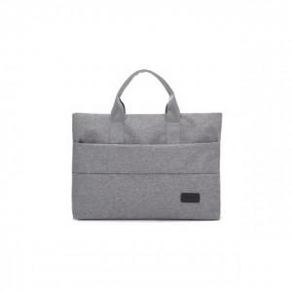

【상세/제작정보】 | .

【인쇄/포장옵션】 | 실크 / 별도문의

【공급단가】 | 수량 | 100~ | 200~ | 1,000~ | 2,000~ | 4,000~
*VAT별도 | 단가 | 11,780원 | 11,480원 | 11,050원 | 10,630원 | 10,200원

【상품 URL】 | https://dev.easy1.co.kr:443/src/goods_detail.php?gdno=6377

